상품제안서
(로고)특왕부채(0.7T) | 상품코드: S20070

 |  |  |  |  |  |  | 02-713-8555 | www.synergygift.co.kr
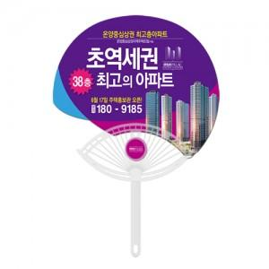

【상세/제작정보】 | <p><span style="font-size: 14pt;">※ 최소수량 1,000개이며 1,000개 단위로 주문 가능합니다.</span></p><p><span style="font-size: 14pt;">&nbsp;</span><span style="font-size: 14pt;">※왕부채 큐방 추가 별도 문의</span></p>

【인쇄/포장옵션】 | 풀칼라 / 포장불가능

【공급단가】 | 수량 | 1,000~ | 3,000~ | 10,000~ | 30,000~ | 100,000~
*VAT별도 | 단가 | 590원 | 560원 | 510원 | 470원 | 460원

【상품 URL】 | https://www.synergygift.co.kr:443/src/goods_detail.php?gdno=18885

